4to Sem
SECRETARIA DE SEGURIDAD CIUDADANA
Instituto de Estudios de Prevención y Formación Interdisciplinaria
Escuela Preparatoria Militarizada, Plantel Tijuana y Tecate
A N E X O T É C N I C O
LICITACIÓN PÚBLICA REGIONAL NÚMERO 32065001-093-2026 SUMINISTRO DE LIBROS DE TEXTO PARA LOS BACHILLERATOS MILITARIZADOS PLANTEL TIJUANA Y TECATE

Cuarto Semestre
Partida | 21 | 22 | 23 | 24 | 25 | 26
Materia | Física II | Historia de México II | Literatura II | Biología II | Matemáticas IV | Inglés IV
Cantidad | 240 | 240 | 240 | 240 | 240 | 240
Total libros 4to. Semestre | 1440
Libro | CREA Física 2 | CREA Historia de México 2 | CREA Literatura 2 | CREA Biología 2 | CREA Matemáticas 4 | Setup Student´S Book 4
Autor | Job Israel Lino Perez | Carlos Rodríguez Venegas, Claudia Virginia Vargas Lloréns, Araceli Nava Navarro | Olivia Isidro Vazquez | Maria Antonieta Duarte Romero, Ambar Pirron Ponce | Misael Garrido Mendez, Elliot Arturo Ferral Padilla, Esther Galindo Serrano | Liliana Alcantara
Editorial | Edelvives | Edelvives | Edelvives | Edelvives | Edelvives | Macmillan
Edición | Última | Última | Última | Última | Última | Última
Páginas | 184 | 184 | 176 | 200 | 176 | 79
Longitud | 27 cm | 27 cm | 27 cm | 27 cm | 27 cm | 27 cm
Ancho | 20.5 cm | 20.5 cm | 20.5 cm | 20.5 cm | 20.5 cm | 21 cm
Alto | 1 cm | 1 cm | 1 cm | 1 cm | 1 cm | 0.5 cm
Peso | 0.370g | 0.370g | 0.370g | 0.400g | 0.390g | 0.230g
Papel | Bond 75g Blancura 97%
Imagen |  | 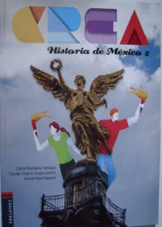 | 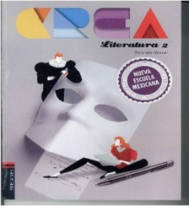 | 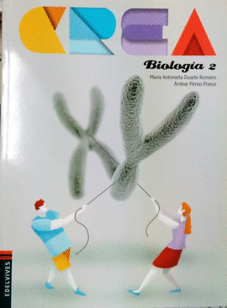 | 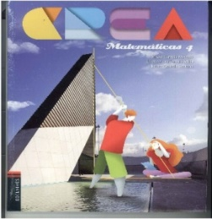
Características de contenido de libros de texto | 1. Contiene competencias genéricas donde el alumno se autodetermina y cuida de sí, se expresa y se comunica, piensa crítica y reflexiona, aprende de forma autonoma, en forma colaborativa y participa con responsabilidad en la sociedad.
 | 2. Contiene competencias disciplinarias básicas de humanidades requeridas por la nueva escuela mexicana que contribuye al analisis.
 | 3. Contiene Actividades, temas y evidencias que estan dirigidos a contribuir a la pluralidad de pensamientos.
 | 4. Realiza una reseña de la materia especifica y el desarrollo de la materia.
 | 5. Estan planeados lo temas de forma semanal, por clase y los conocimientos que corresponden a cada semana.
 | 6. Estan distribuidos los conocimientos y las clases por competencias genericas, por competencias disciplinarias básicas de humanidades (CDBH).
 | 7. En los temas que desarrolla incluye las habilidades, actitudes y aprendizajes esperados para los estudiantes.
 | 8. Contiene el eje transversal (ET) o interdisciplinariedad especifica y detallada con las materias que impacta.
 | 9. Contiene Formatos de Portafolios de evidencias y rúbricas.
 | 10. Contiene muestra los aprendizajes esperados, el proposito del bloque emprendedor que se va a desarrollar a lo largo del curso.
 | 11. Promueve la reflexión y la toma de decisiones para que el alumno vaya construyendo un proyecto de vida.
 | 12. Contiene actividades que ejercita la capacidad de análisis y comprensión del texto para dar lugar a la reflexión y cuestionamiento de manera individual, en parejas , equipos y grupos.
 | 13. Los temas estan desarrollados en clases y secuencias didacticas, en cada una de las cuales se especifica el momento correspondiente: la apertura (sondea), el desarrollo (redondea) y el cierre(emplea).
 | 14. Contiene la fase de apertura de una clase, en la cual se indentifican los conocimientos previos.
 | 15. Contiene la fase de un clase, en la cual se estructura e incorporan los saberes nuevos.
 | 16. Contiene la fase de una clase, en la cual se aplican e identifican los aprendizajes logrados.
 | 17. Contiene propuesta de distintos instrumentos para evaluar los trabajos que se envián al portafolio de evidencias: rúbricas,lista de cotejo y guía de observación.
 | 18. Dentro del contenido del libro cada clase que esta planeada se acompaña de diferentes secciones flotantes.
 | 19. Dentro del contenido del libro sugiere las actitudes y valores que deben promoverse en el desarrollo de cada clase.
 | 20. Proporciona la definición de terminos y palabras para la comprensión del tema.
 | 21. Dentro del contenido del libro indica la relación del tema con otra asignaturas.
 | 22. Dentro del contenido del libro ofrece información complementaria con el fin de ampliar el conocimiento que estimula la curiosidad del alumno.
 | 23. Contiene suigerencia en consulta de páginas de internet para profundizar en la información de cada tema.
 | 24. Incluye un codigo QR para acceder a la dirección electronica que enriquece la información del tema.
 | 25. Dentro de los temas que se ven indica el sitio donde se desarrolla un tema, una actividad o se presenta una imagen de temas sociales, ambientales, de salud o habilidades lectoras.
 | 26. Propone una recapitulación para recuperar e identificar los nuevos aprendizajes.
 | 27. Incluye el favorecimiento a la heteroevaluación, la autoevaluación y la coevaluacion .
 | 28. Incluye dentro del contenido del libro un proyecto emprendedor que plantea una investigación a lo largo de los bloques por materia y la elaboración de un producto que pueda comercializarse o ser de utilidad para la comunidad. Su objetivo es desarrollar la creatividad, la gestíon y el emprendimiento.
 | 29.Contiene reactivos con las características de esas evaluaciones para acreditar los conocimientos.
 | *Se les entregará material de apoyo a los maestros.

Especificaciones del cintillo



SECRETARIA DE SEGURIDAD CIUDADANA
Instituto de Estudios de Prevención y Formación Interdisciplinaria
Escuela Preparatoria Militarizada, Plantel Tijuana y Tecate
A N E X O T E C N I C O
LICITACIÓN PÚBLICA REGIONAL NÚMERO 32065001-093-2026 SUMINISTRO DE LIBROS DE TEXTO PARA LOS BACHILLERATOS MILITARIZADOS PLANTEL TIJUANA Y TECATE

TOTAL DE LIBROS DE TEXTO POR LOS 6 SEMESTRES: 8597

ESPECIFICACIONES DEL CINTILLO:
1.- CADA LIBRO DEBERÁ CONTENER EL CINTILLO EDITORIAL EN LA PORTADA
2.- EL DISEÑO CORRE POR PARTE DEL PROVEEDOR SIN QUE ESTO GENERE UN COSTO ADICIONAL
3. LOS ELEMENTOS QUE DEBERÁ CONTENER EL CINTILLO SON: ESCUELAS PREPARATORIAS MILITARIZADAS. INSTITUTO DE ESTUDIOS DE PREVENCIÓN Y FORMACIÓN INTERDISCIPLINARIA. SECRETARIA DE SEGURIDAD CIUDADANA"
4. LOS COLORES A UTILIZAR DEBERÁN SER LOS INSTITUCIONALES
5. MEDIDAS DEL CINTILLO POR DEFINIR

LOGOS EN ESTE ORDEN A CONSIDERAR PARA EL CINTILLO:

